Analise
R$ 23.902,18
Custo Total Frete
Custo Total Frete
R$ 23,902.18

Custo de Frete por Estado
Custo Frete Estado | Total dos Custos
Mato Grosso do Sul | R$ 1,156.43
Espírito Santo | R$ 1,424.05
Goiás | R$ 748.54
Minas Gerais | R$ 3,029.39
Paraná | R$ 3,808.91
Rio de Janeiro | R$ 4,484.53
Rio Grande do Sul | R$ 1,839.17
Santa Catarina | R$ 2,192.68
São Paulo | R$ 5,218.48

Pagamento mais utilizado
Pagamento | Quantidade utilizada
Pix | 119
Boleto | 118
Cartão | 114

Tempo Médio de Entrega por Estado
Tempo de Entrega | Total de Tempo
Mato Grosso do Sul | 3.60
Espírito Santo | 3.78
Goiás | 3.84
Minas Gerais | 3.82
Paraná | 3.84
Rio de Janeiro | 3.80
Rio Grande do Sul | 3.70
Santa Catarina | 3.52
São Paulo | 3.71

Relatório
Relatório das Análise das Entrega por Estado

 | 1. Análise do Total de Frete
 |  | Análise foi tirado através da coluna frete_custo.

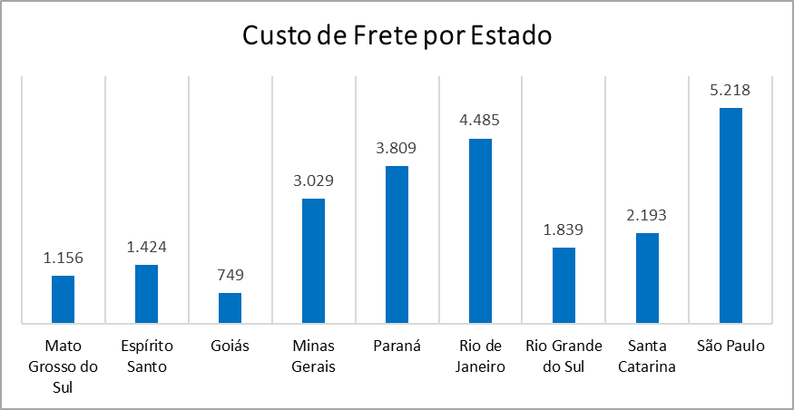
 | 2. Custo dos Fretes por cada Estado
 |  |  |  | De acordo com a análise realizada, o estado de São Paulo apresenta um custo de frete superior em relação aos demais estados. Essa situação preocupa, pois São Paulo, sendo o maior estado do Brasil, representa a principal fonte de receita da empresa. Portanto, o aumento no custo de frete vai contra os planos estratégicos da empresa, que visam maximizar os lucros nessa região. A resolução desse problema seria renegociar contratos com as transportadoras para obter tarifa mais competitivas. Logo, avaliar a localização dos centros de distribuição e depósitos para reduzir as distâncias de entrega. A proximidade dos produtos aos principais clientes pode diminuir significativamente os custos de transporte.

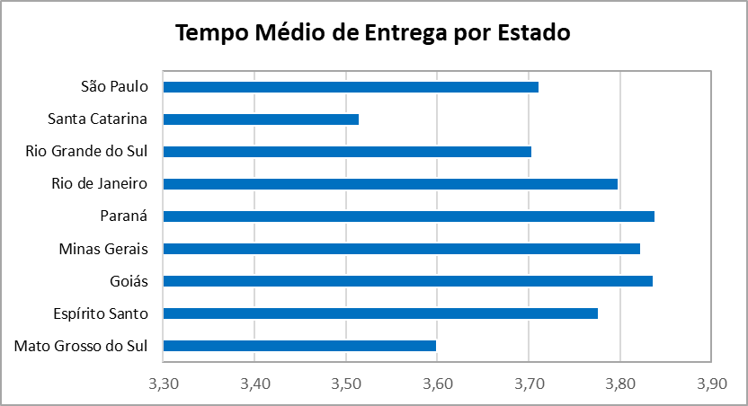
 | 3. Tempo Médio de Entrega por Estado
 |  |  |  | A análise do tempo médio de entrega revelou que o estado de Santa Catarina apresenta o menor tempo de entrega, destacando-se positivamente. Por outro lado, os estados do Paraná, Goiás e Minas Gerais registram os maiores tempos de entrega, o que pode comprometer a eficiência das operações nessas regiões. Para investigar a situação é necessário começar por rotas. Analisar as rotas atuais utilizadas nos estados com maior tempo de entrega. Identificar onde existe mais congestionamento ou rotas ineficientes, e ajustar os trajetos para opções mais rápidas. Avaliar o desempenho das transportadoras responsáveis por essas regiões, comparando com o desempenho em estados como Santa Catarina. Isso permitirá verificar se os prazos acordados estão sendo cumpridos e identificar oportunidades para melhorar a eficiência das entregas. Implementar indicadores de desempenho para monitorar o tempo médio de entrega por região de forma contínua. Isso permitirá uma visão clara de onde estão ocorrendo os atrasos e possibilitará ações corretivas mais rápidas.

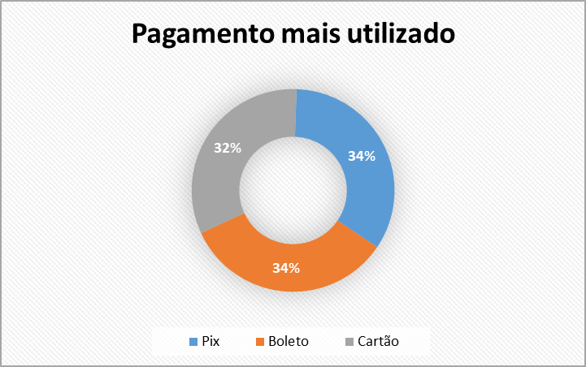
 | 4. Analisando a forma de pagamento mais utilizado
 |  |  | A forma de pagamento foram: Pix, boleto e cartão. No qual pix e boleto empataram na escolha dos clientes. Deixando a forma de pagamento em cartão como em última opção. Isso explica as formas de pagamento mais acessível e seguro.

